Sheet1
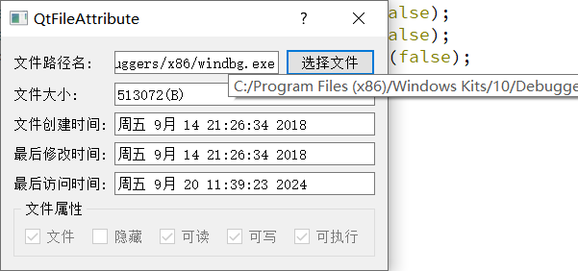
05 获取文件属性项目实战(QFileInfo)

